手順書
操作手順書 |  |  |  |  | 作成日時：2019/08/07-19:16:49

 | １．操作環境

 |  |  | シナリオファイル名 | C:\Users\Administrator\Desktop\動作確認手順\取引先マスタ一覧リスト.winsnr

 | ２．操作手順

 |  | ２．１．シナリオ：取引先マスタ一覧リスト
 |  |  | ２．１．１． [取引先マスタ一覧リスト]ウィンドウ |  |  | 確認日 | 結果
 |  |  | 画面 | 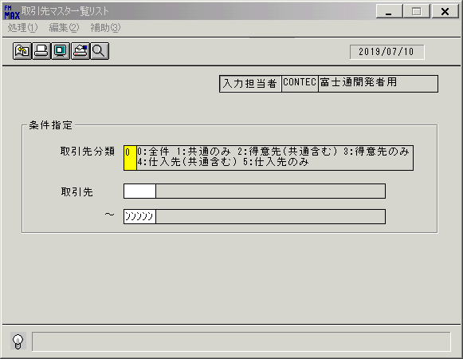
 |  |  | 操作内容 | [取引先マスタ一覧リスト]ウィンドウを初期表示します。

 |  |  | ２．１．２．[キー入力] [取引先マスタ一覧リスト]ウィンドウ |  |  | 確認日 | 結果
 |  |  | 画面 | 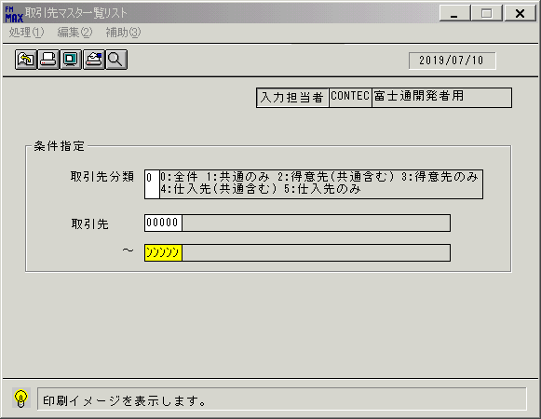
 |  |  | 操作内容 | 「取引先」(from)に[00000]を入力して、Enterを押します。

 |  |  | ２．１．３． [取引先マスタ一覧リスト]ウィンドウ |  |  | 確認日 | 結果
 |  |  | 画面 | 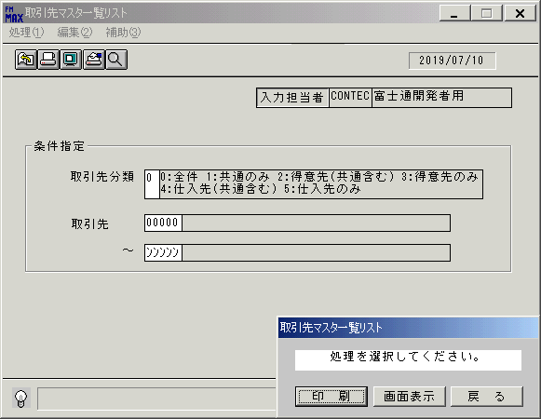
 |  |  | 操作内容 | 「画面表示」ボタンを押します。

 |  |  | ２．１．４． [取引先マスタ一覧リスト]ウィンドウ - [プリンタの設定]ウィンドウ |  |  | 確認日 | 結果
 |  |  | 画面 | 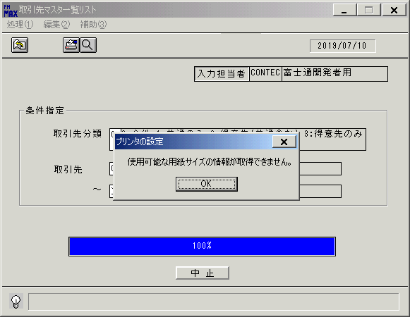
 |  |  | 操作内容 | 「OK」を押します。

 |  |  | ２．１．５． [取引先マスタ一覧リスト]ウィンドウ - [取引先マスタ一覧リスト･ﾚﾎﾟｰﾄ]ウィンドウ |  |  | 確認日 | 結果
 |  |  | 画面 | 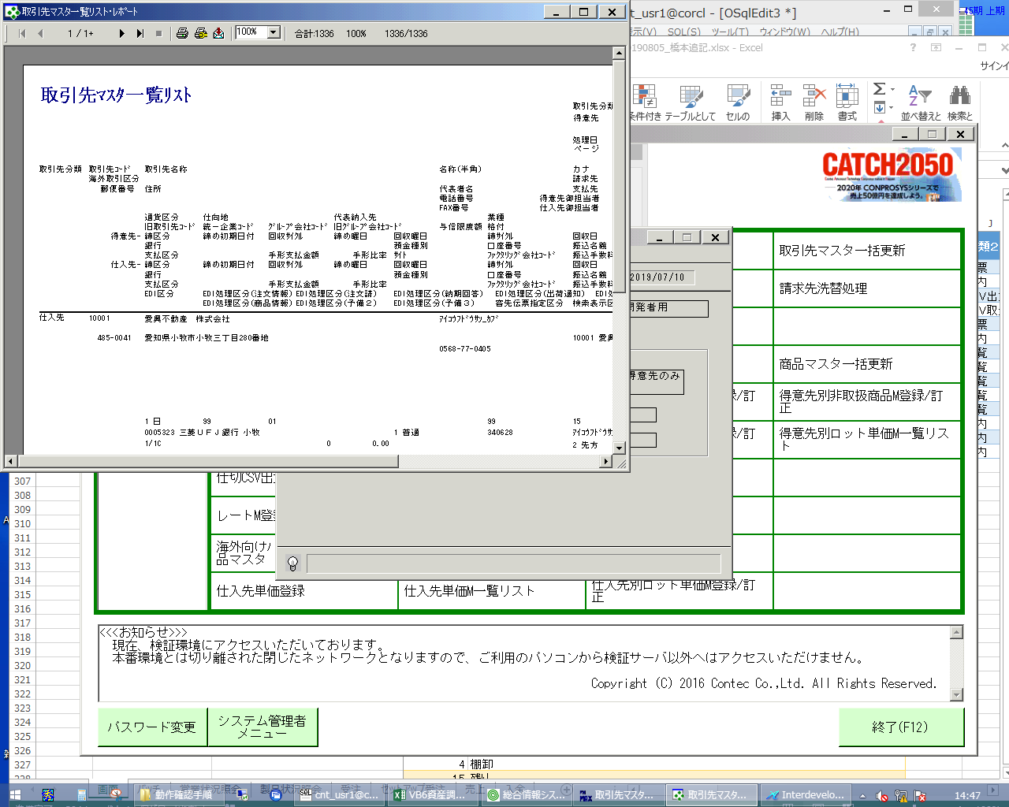
 |  |  | 操作内容 | 「取引先マスタ一覧リスト･ﾚﾎﾟｰﾄ」ウィンドウが表示されますので、最大化します。

 |  |  | ２．１．６． [デスクトップ]ウィンドウ - [取引先マスタ一覧リスト･ﾚﾎﾟｰﾄ]ウィンドウ |  |  | 確認日 | 結果
 |  |  | 画面 | 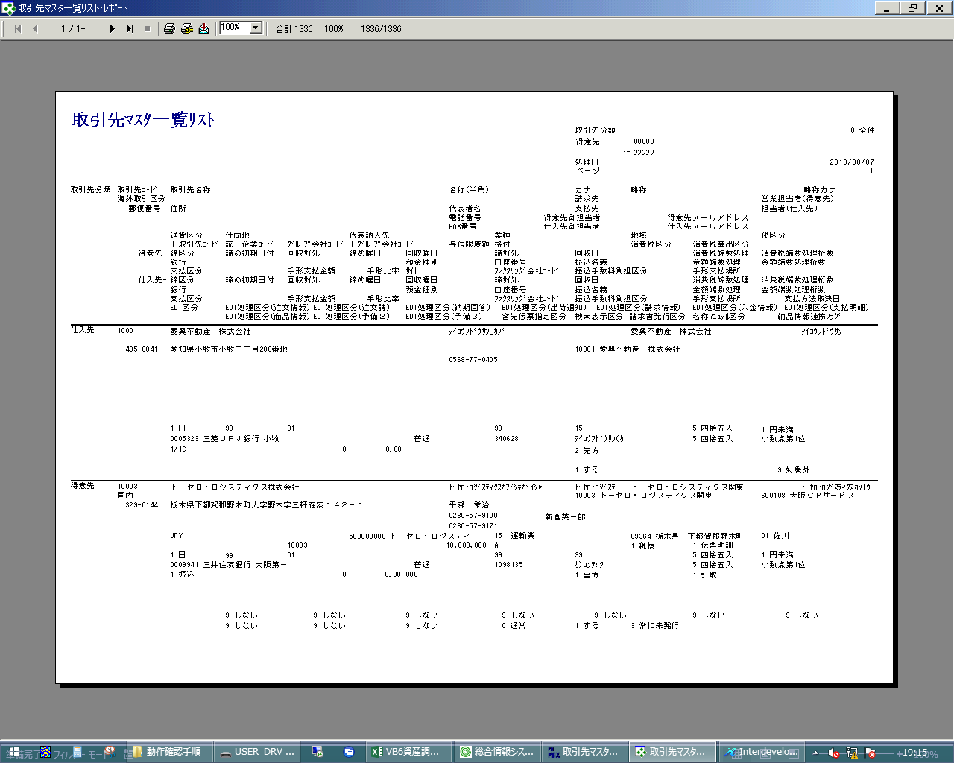
 |  |  | 操作内容 | ×ボタンを押して画面を閉じます。

 |  |  | ２．１．７． [取引先マスタ一覧リスト]ウィンドウ |  |  | 確認日 | 結果
 |  |  | 画面 | 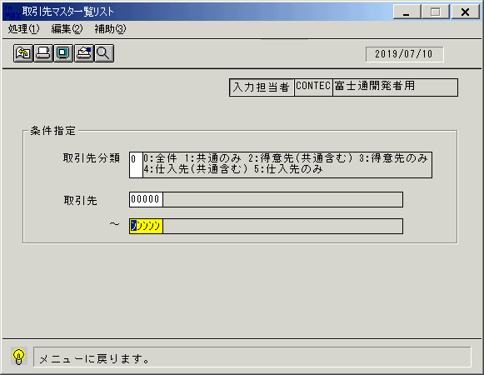
 |  |  | 操作内容 | 終了ボタンを押します。

 |  |  | ２．１．８． [取引先マスタ一覧リスト]ウィンドウ |  |  | 確認日 | 結果
 |  |  | 画面 | 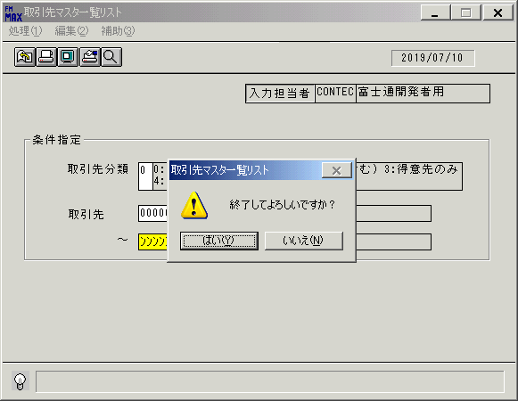
 |  |  | 操作内容 | 「はい」を押します。

画面(取引先一覧ﾏｽﾀﾘｽﾄ)
画面項目説明 |  |  |  | ユーザ名：㈱コンテック殿 |  |  |  |  |  |  | ｼｽﾃﾑ名：新総合情報システム |  |  |  |  | ﾌﾟﾛｾｽID/名：販売システム |  |  | 作成日:２００９年０１月０６日
 |  |  |  |  |  |  |  |  |  |  | ｼﾞｮﾌﾞID/名：THS／マスタメンテ |  |  |  |  | ﾌﾟﾛｸﾞﾗﾑID/名：THSPR51/取引先マスタ一覧リスト |  |  | 作成者：ACE)走浦

 | 【画面項目説明】 |  | 画面名：取引先マスタ一覧リスト |  |  |  |  |  |  |  |  |  | FormID：THSPR51 |  | ﾓｰﾄﾞ |  | 初期状態
 |  |  |  |  |  |  |  |  |  |  |  |  |  |  | 権限
 | № | 入出力項目名 |  |  | 入力 |  | 表示 | 属性 | 表示桁 | 入力桁 | レ | データソース |  | 項目名(初期値） |  |  |  | 項目説明
 |  |  |  |  | 必須 | 任意

 | 1 | 入力担当者コード |  |  |  |  | ○ | X | 6 |  |  |  |  | ログイン担当者コード
 | 2 | 入力担当者名 |  |  |  |  | ○ | NX | 20 |  |  | 担当者マスタ |  | 担当者名称 |  |  |  | 担当者マスタ．担当者コード＝ログインユーザーID
 |  | ＜条件＞
 | 3 | 取引先分類 |  |  |  | ○ |  | 9 |  | 1 |  |  |  | ゼロ
 | 4 | 開始取引先（コード） |  |  |  | ○ |  | X |  | 5 |  |  |  | 空白
 | 5 | 開始取引先（名称） |  |  |  |  | ○ | NX | 40 |  |  |  |  | 空白
 | 6 | 終了取引先（コード） |  |  |  | ○ |  | X |  | 5 |  |  |  | "ﾝﾝﾝﾝﾝ"
 | 7 | 終了取引先（名称） |  |  |  |  | ○ | NX | 40 |  |  |  |  | 空白

起動元EXE
システム情報
制御ファイル
データファイル
起動先EXE
画面項目説明 |  |  |  | ユーザ名：㈱コンテック殿 |  |  |  |  |  |  | ｼｽﾃﾑ名：新総合情報システム |  |  |  |  | ﾌﾟﾛｾｽID/名：販売システム |  |  | 作成日:２００９年０１月０６日
 |  |  |  |  |  |  |  |  |  |  | ｼﾞｮﾌﾞID/名：THS／マスタメンテ |  |  |  |  | ﾌﾟﾛｸﾞﾗﾑID/名：THSPR51/取引先マスタ一覧リスト |  |  | 作成者：ACE)走浦

 | 【画面項目説明】 |  | 画面名：取引先マスタ一覧リスト |  |  |  |  |  |  |  |  |  | FormID：THSPR51 |  | ﾓｰﾄﾞ |  | 項目入力状態
 |  |  |  |  |  |  |  |  |  |  |  |  |  |  | 権限
 | № | 入出力項目名 |  |  | 入力 |  | 表示 | 属性 | 表示桁 | 入力桁 | レ | データソース |  | 項目名(初期値） |  |  |  | 項目説明
 |  |  |  |  | 必須 | 任意

 | 1 | 入力担当者コード |  |  |  |  | ○ | X | 6
 | 2 | 入力担当者名 |  |  |  |  | ○ | NX | 20
 |  | ＜条件＞
 | 3 | 取引先分類 |  |  |  | ○ |  | 9 |  | 1
 | 4 | 開始取引先（コード） |  |  |  | ○ |  | X |  | 5
 | 5 | 開始取引先（名称） |  |  |  |  | ○ | NX | 40 |  |  | 得意先（仕入先）マスタ |  | 得意先略称 or 仕入先略称 |  |  |  | 得意先（仕入先）マスタ.得意先（仕入先）コード＝画面.開始取引先（コード）
 |  |  |  |  |  |  |  |  |  |  |  |  |  |  |  |  |  | And 得意先（仕入先）マスタ.伝票削除区分＝"1"（通常）
 | 6 | 終了取引先（コード） |  |  |  | ○ |  | X |  | 5
 | 7 | 終了取引先（名称） |  |  |  |  | ○ | NX | 40 |  |  | 得意先（仕入先）マスタ |  | 得意先略称 or 仕入先略称 |  |  |  | 得意先（仕入先）マスタ.得意先（仕入先）コード＝画面.終了取引先（コード）
 |  |  |  |  |  |  |  |  |  |  |  |  |  |  |  |  |  | And 得意先（仕入先）マスタ.伝票削除区分＝"1"（通常）

